상품제안서
레빗 클라우드S 도킹형 고속충전 보조배터리 5,000mAh | 상품코드: F27338

 |  |  |  |  |  |  | 02-412-0044 | www.easy1.co.kr
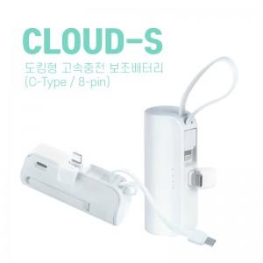

【상세/제작정보】 | 100개 미만 배송비 박스당 3,300원

【인쇄/포장옵션】 | 레이저, 풀칼라 / 시판박스

【공급단가】 | 수량 | 100~ | 300~ | 500~ | 1,000~ | 3,000~
*VAT별도 | 단가 | 7,850원 | 7,720원 | 7,520원 | 7,390원 | 7,190원

【상품 URL】 | https://easy1.co.kr:443/src/goods_detail.php?gdno=27338

